★お役立ち情報
★お役立ち情報 | 2026.3保証統計情報
保証申込に必要な書類について

★INFORMATION
★INFORMATION |  |  |  |  |  | 2026.3保証統計情報
「経営安定関連保証５号」の令和８年４月１日以降の指定業種について

 | 「経営安定関連保証５号」の指定業種につきまして、令和８年４月１日から令和８年６月３０日までの期間において５２０業種が指定されることになりましたので、以下のとおりお知らせいたします。

 | １．経営安定関連保証５号
 | （１）指定期間
 |  | 令和８年４月１日から令和８年６月３０日まで
 | （２）指定業種
 |  | 指定業種については中小企業庁ホームページをご覧ください。
 | ２．認定書について
 |  | 認定書の有効期間内に金融機関又は保証協会に保証申込を行う必要があります。
 |  | 事前内定の本申込についても同様ですので、ご注意ください。
 | 【お問い合わせ先】
 |  | 本 店 |  | 保証部 | ＴＥＬ：０４３－２２１－８１１１
 |  | 松戸支店 |  | 保証課 | ＴＥＬ：０４７－３６５－６０１０

中東情勢の変化に伴う特別相談窓口の設置（拡充）について

 | 今般の中東情勢の変化に伴い、中小企業・小規模事業者の経営に影響が生じる可能性があることから、令和８年３月２３日付で特別相談窓口を拡充しましたので、お知らせいたします。

 | １．設置場所
 |  | 本店 |  | 保証部 | ＴＥＬ：０４３－２２１－８１１１
 |  | 幕張ｻﾎﾟｰﾄｾﾝﾀｰ |  | 地域ｻﾎﾟｰﾄﾁｰﾑ | ＴＥＬ：０４３－２３９－３２８１
 |  | 松戸支店 |  | 保証課 | ＴＥＬ：０４７－３６５－６０１０
 | ２．受付時間
 |  | ９：００～１７：００

 | 【参考】開設している特別相談窓口
 | 項番 |  | 窓口名
 | 1 |  | 中東・ウクライナ情勢・原油価格上昇等に関する特別相談窓口
 | 2 |  | 米国自動車関税措置等に伴う特別相談窓口
 | 3 |  | 東日本大震災に関する特別相談窓口

★令和８年度組織体制について
★令和８年度組織体制について | 2026.3保証統計情報

赤字：昨年度からの変更点

★職員紹介
★職員紹介 |  |  | 2026.3保証統計情報
中小企業・金融機関の皆さまに
直接対応させていただく職員を紹介いたします。
よろしくお願いいたします。

 | ■保証部 保証事務課
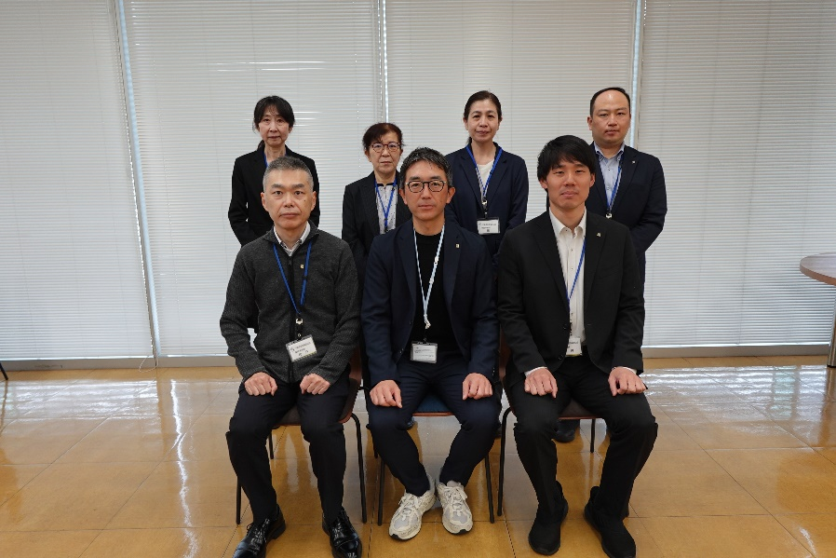

 | 臼見課長（前列中央）からひとこと
 | 本店と幕張サポートセンターの保証受付業務等を行っています。課員一丸となり迅速・丁寧な対応を心がけてまいりますので、どうぞ宜しくお願いします。

 | ■保証部 保証第一課

 |  | 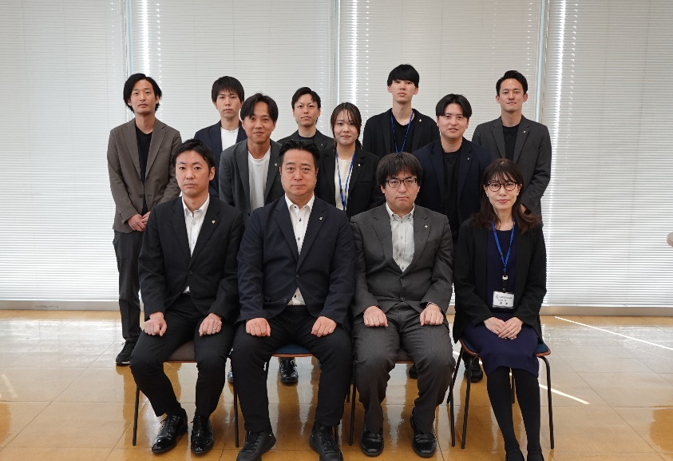

 | 安田課長（前列中央左）からひとこと
 | 新体制となった保証部保証第一課です。中小企業者を取り巻く環境は依然として厳しい状況が続きますが、金融機関の皆さま方と目線を合わせて振興を図り、地域活性化につなげて参ります。どうぞよろしくお願いいたします。

 | ■保証部 保証第二課
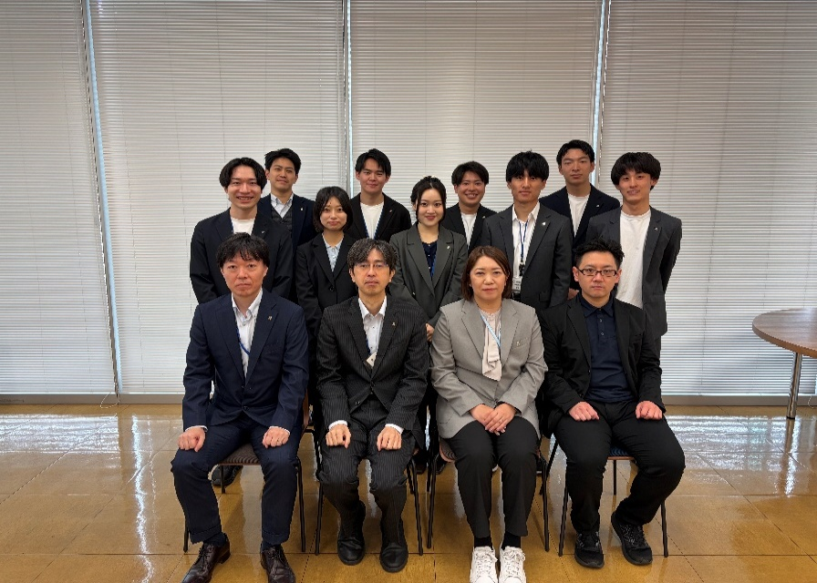

 | 脇課長（前列中央左）からひとこと
 | 保証部保証第二課は人事異動に伴うメンバーの交代があり、３名の新入職員を含めた新体制となりました。金融機関・各関係機関の皆様と連携し、引き続き県内中小企業者のベストパートナーとして、きめ細やかな対応を心がけてまいります。よろしくお願いいたします。

 | ■成長サポート部 地域サポートチーム

 | 小川課長（中央）からひとこと
 | 今年度も引き続き金融機関の皆様との連携を図りながら、各種セミナー、情報交換会議などを開催します。また、幕張サポートセンターの窓口部署として、皆様からご信頼をいただけるよう、誠心・誠意をもってお迎えいたしますのでよろしくお願いいたします。

 | ■成長サポート部 創業サポートチーム

 |  | 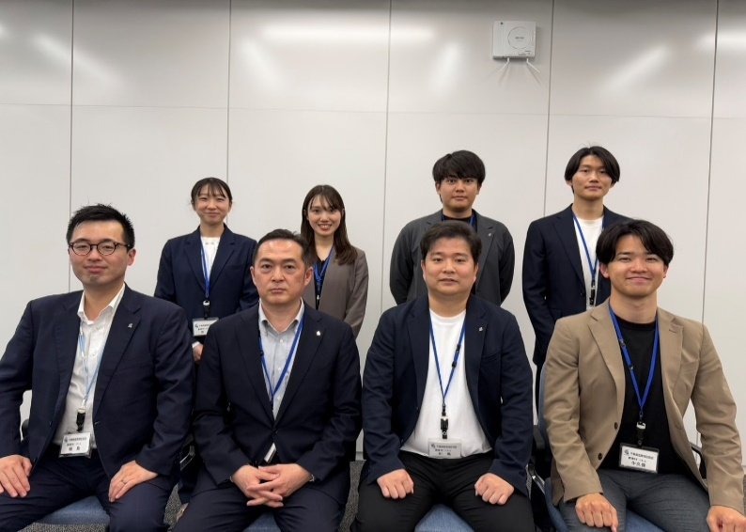

 | 内山課長（前列中央左）からひとこと
 | 創業サポートチームは、主に創業１年未満の中小企業者を担当し、保証審査、創業スクール、セミナー、専門家派遣等の創業・経営支援を行っています。関係機関と連携を図り、中小企業者の皆様の力となり地域経済の発展に努めてまいります。

 | ■成長サポート部 伴走サポート第一チーム

 |  | 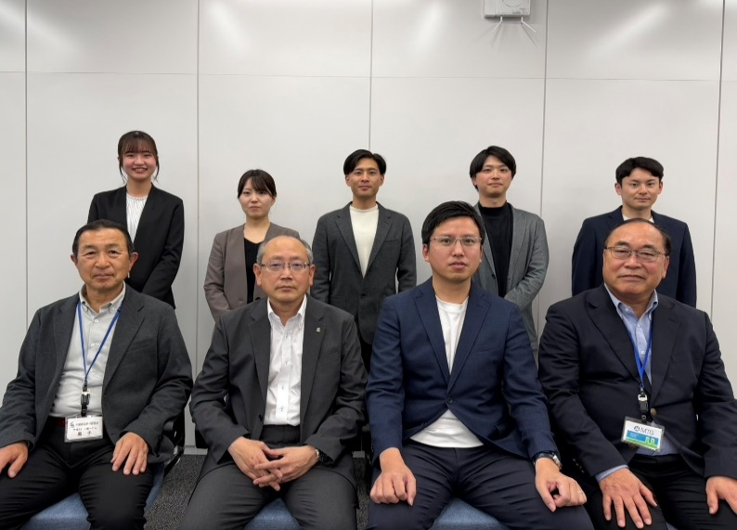

 | 中島副部長（前列中央左）からひとこと
 | 令和8年度より伴走サポートチームと経営サポートチームを統合し、伴走サポート第1チーム、第2チームに変更いたします。金融機関等の関係機関の皆様と力を合わせ、事業者様の課題を解決できるよう取り組んでまいります。よろしくお願いいたします。

 | ■成長サポート部 伴走サポート第二チーム

 |  | 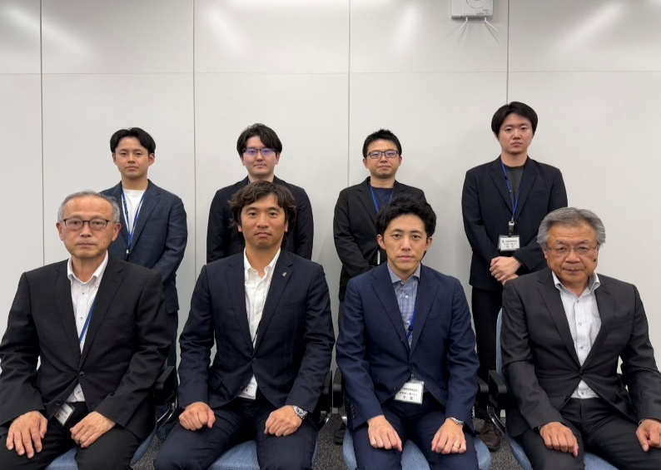

 | 黒木課長（前列中央左）からひとこと
 | 伴走サポート第２チームは第１チームとともに、今まで以上に事業者の皆さま並びに関係機関の皆さまと連携し、ベストパートナーになれるよう、チーム一体となって取り組んでまいります。よろしくお願いいたします。

 | ■再生支援部 事業再生課

 |  | 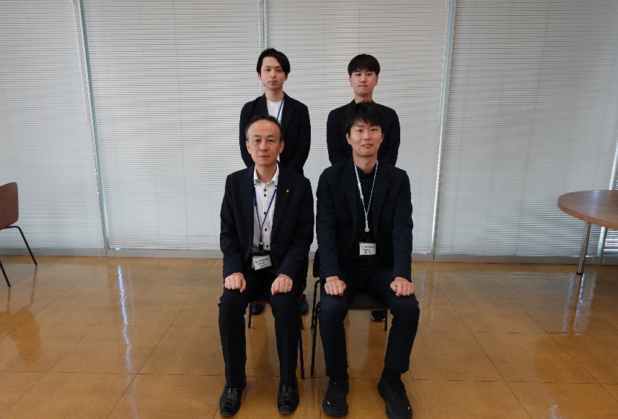

 | 佐々木課長（前列左）からひとこと
 | 事業再生課はメンバーの変更がありましたが、引き続き中小企業活性化協議会等の支援機関や金融機関等の関係機関の皆様と連携し、地域経済維持・活性化のための事業再生に前向きに取り組んでまいります。よろしくお願いいたします。

 | ■再生支援部 期中管理課

 |  | 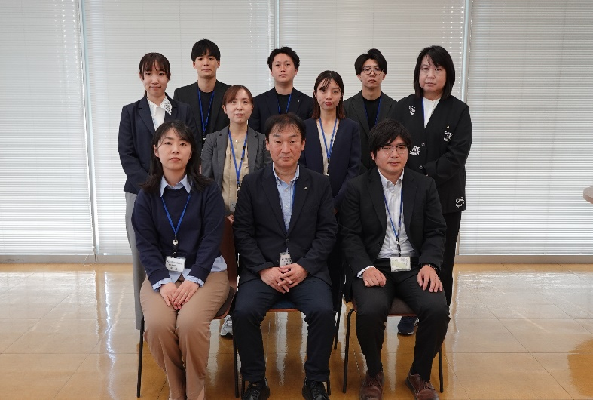

 | 飯島課長（前列中央）からひとこと
 | 期中管理課の主な業務は、事故受付、事故案件の条件変更、代位弁済手続き並びに保険金及び損失補償金の請求です。各種手続きを円滑に対応してまいりますので、引き続きご協力お願いいたします。 なお、手続きを進める上でご不明点があれば、遠慮なくお問い合わせください。

 | ■松戸支店 保証事務課
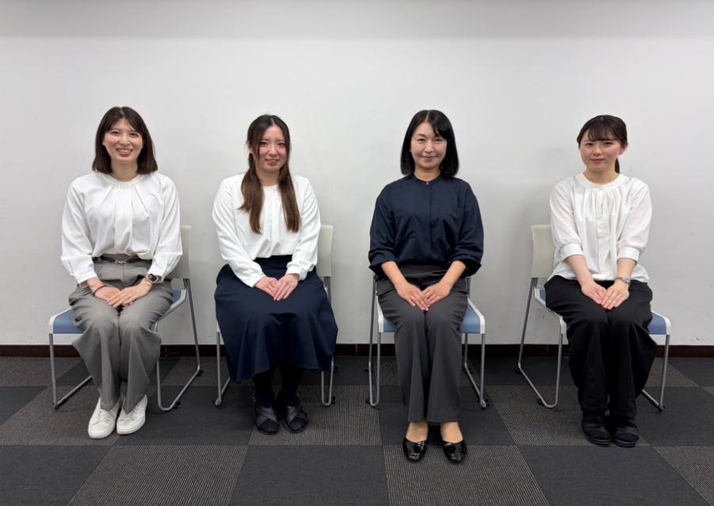

 | 吉原課長（中央右）からひとこと
 | いつもありがとうございます。 松戸支店保証事務課では、保証申込受付、信用保証書の発行、利用実績照会などの業務を行っております。皆様からご信頼をいただけるよう、誠心・誠意をもって対応いたします。よろしくお願いいたします。

 | ■松戸支店 保証課

 |  | 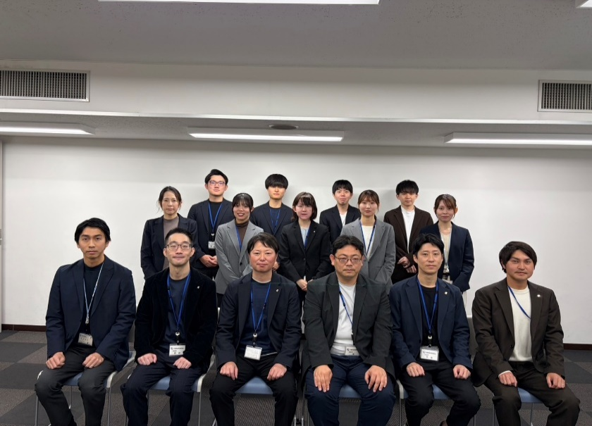

 | 高島課長（前列中央左）からひとこと
 | 松戸支店保証課では、厳しい環境下にある中小企業・小規模事業者の皆様への円滑な資金繰り支援を行うべく、金融機関様をはじめとする関係機関の方々と連携し、課員一丸となって取り組んでまいります。どうぞよろしくお願いいたします。

 | ■令和８年度入協の職員

 |  | 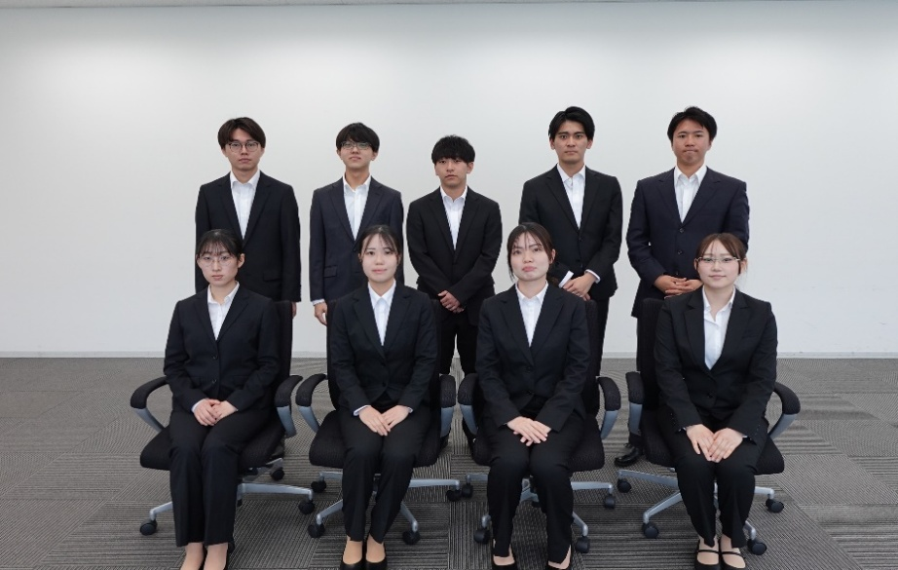

 | 新入職員からひとこと
 | 今年の4月より当協会に入協しました9名です。 保証部保証第一課・保証部保証第二課・松戸支店保証課に配属となります。 皆様、どうぞよろしくお願いいたします。

